상품제안서
노브랜드 70폰지자동(10mm) 장우산 | 상품코드: S07595

 |  |  |  |  |  |  | 02-713-8555 | www.synergygift.co.kr
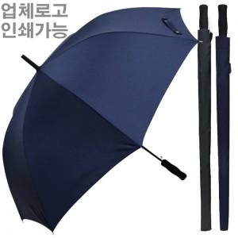

【상세/제작정보】

【인쇄/포장옵션】 | 실크, 원단 실크1도 / 종이상자

【공급단가】 | 수량 | 50~ | 100~ | 300~ | 1,000~ | 3,000~
*VAT별도 | 단가 | 6,900원 | 6,550원 | 6,300원 | 6,000원 | 5,900원

【상품 URL】 | https://www.synergygift.co.kr:443/src/goods_detail.php?gdno=17135

